Table 1
RINCIAN PENAWARAN HARGA
 | Nama Pengadaan |  |  | Pengadaan Alat Kerja Kapal Juni 2026
 | Cabang |  |  | : Ternate
 | No. | Jumlah | Satuan | Nama Barang | Spesifikasi | Penawaran Harga
 |  |  |  |  |  | Harga Satuan | Jumlah
 | 1 | 1 | Unit | Accu |  | Rp350,000 | Rp350,000
 | 2 | 2 | Kg | Majun |  | Rp228,000 | Rp456,000

 | (A) Jumlah Harga Pekerjaan |  |  |  |  |  | Rp806,000
 | (B) Pajak Pertambahan Nilai ( PPN ) = 11% x (A) |  |  |  |  |  | Rp88,660
 | (C) JUMLAH TOTAL HARGA PEKERJAAN = (A) + (B) |  |  |  |  |  | Rp894,660
 | Terbilang : TUJUH PULUH LIMA JUTA DUA RATUS TUJUH PULUH LIMA RIBU TUJUH RATUS ENAM PULUH RUPIAH
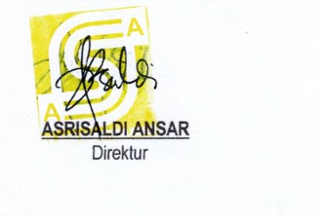
Ternate, 15 April 2026 CV. ASRI SEJAHTERA ABADI

